Px por Edad y Sexo
 | SERVICIO NACIONAL DE SALUD
 | PACIENTES POR GRUPOS ETARIOS Y SEXO
 | Fecha Actualización: 31/10/2022

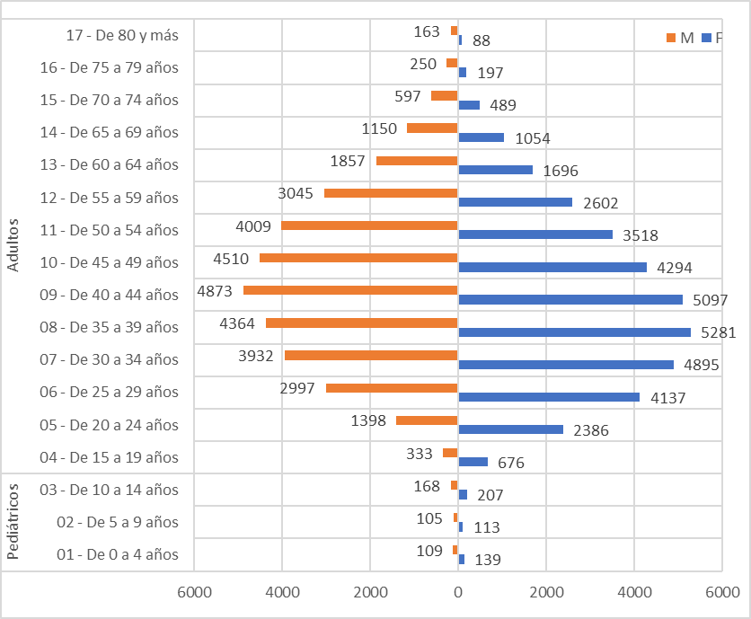
Conteo |  | Sexo
Servicio | Grupos etarios | F | M
Pediátricos | 01 - De 0 a 4 años | 139 | 109
 | 02 - De 5 a 9 años | 113 | 105
 | 03 - De 10 a 14 años | 207 | 168
Total Pediátricos |  | 459 | 382

Adultos | 04 - De 15 a 19 años | 676 | 333
 | 05 - De 20 a 24 años | 2386 | 1398
 | 06 - De 25 a 29 años | 4137 | 2997
 | 07 - De 30 a 34 años | 4895 | 3932
 | 08 - De 35 a 39 años | 5281 | 4364
 | 09 - De 40 a 44 años | 5097 | 4873
 | 10 - De 45 a 49 años | 4294 | 4510
 | 11 - De 50 a 54 años | 3518 | 4009
 | 12 - De 55 a 59 años | 2602 | 3045
 | 13 - De 60 a 64 años | 1696 | 1857
 | 14 - De 65 a 69 años | 1054 | 1150
 | 15 - De 70 a 74 años | 489 | 597
 | 16 - De 75 a 79 años | 197 | 250
 | 17 - De 80 y más | 88 | 163
Total Adultos |  | 36410 | 33478

